oplossen
oplossen |  |  | internet
1 | 2 | 3 | 4-Zoek op internet naar de meest voordelige Lenovo 17"Laptop met touch screen. | done | Lenovo 300e - 81M9000LMH | Lenovo ThinkPad T440s
Bilal Abchrim | done | done | 5-Zoek op internet naar de meest voordelige Acer 15"Laptop met touch screen. | done | Acer Aspire 3 A315 | Acer Aspire 3 A315-51 | Acer Aspire 3 A315-54-39U4 15.6 inch
Ahmed Alothman |  |  | 6-Zoek op internet naar het nederlandse telefoonnummer van de service lijn voor server producten van HP. | Telefoonnummer | 020 - 654 5214
Sam Baramesi |  |  | 7-Zoek op internet naar het nederlandse telefoonnummer van de service lijn voor server producten van Acer. | Telefoonnummer | 073-6459645 | HP NVIDIA Quadro P400 2-GB grafische kaart
Jason Bo?oki |  |  | 8-Zoek op internet naar de drivers voor de aansturing van een ATI Radion HD 2650 videokaart met een recente versie van Windows. | done |  | USB 3.0-poort
Tommy D?emov |  |  | 9-Zoek op internet naar de drivers voor de aansturing van een startec USB31000S USB ethernet module met een recente versie van Windows. | done
Rami Darkazouni |  |  | 10-Download en installeer de franstalige versie van winrar. | done
Momen Darzi |  |  | 11-Download en installeer een nederlandstalige versie van Notepad++. | done
Hector Dewindt |  |  | doen
Sabahattin Gürsoy |  |  | 12-Verwissel een harddisk in een pc. | done | maar dat afhanglijk van de laptop
Michal Kaminski |  |  | 13-Maak een werkende ethernet kabel van 1 meter utp kabel met aan beide kanten een RJ 45 aansluiting. | done
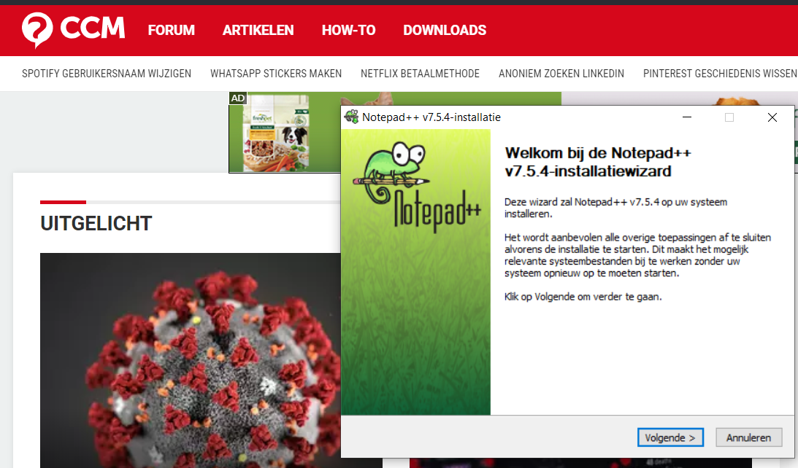
Ali Kashev
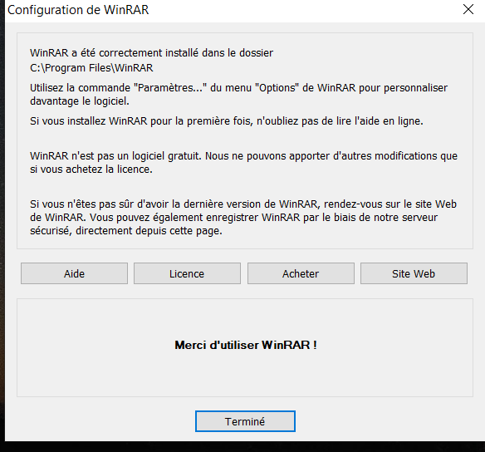
Ayoub Loumiki
Oumar Mane
Rembrandt Oor
Thabit Oulali
Tim Raiser
Lorenzo Sanchez Fernández
Michael Schippers
Max Schmidt
Ashraf Soudah
Hani Tomeh Alali
Achraf Zouraa
Lara ter Linden

